상품제안서
공기청정기 오투 | 상품코드: S01066

 |  |  |  |  |  |  | 02-713-8555 | www.synergygift.co.kr
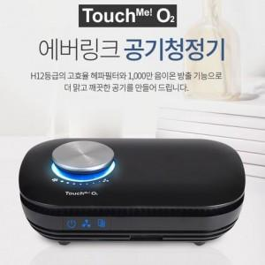 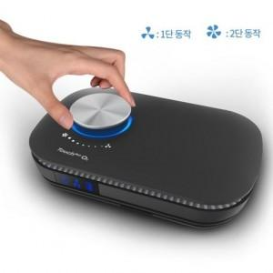 

【상세/제작정보】 | 실크인쇄 기본수량 이하는 인쇄비30.000원 추가됩니다. 인쇄사이즈 7*7cm 입니다.

【인쇄/포장옵션】 | 실크 / 포장지포장

【공급단가】 | 수량 | 10~ | 30~ | 50~ | 100~ | 500~
*VAT별도 | 단가 | 83,700원 | 80,600원 | 77,500원 | 74,400원 | 72,540원

【상품 URL】 | https://www.synergygift.co.kr:443/src/goods_detail.php?gdno=1389

